Feuille1
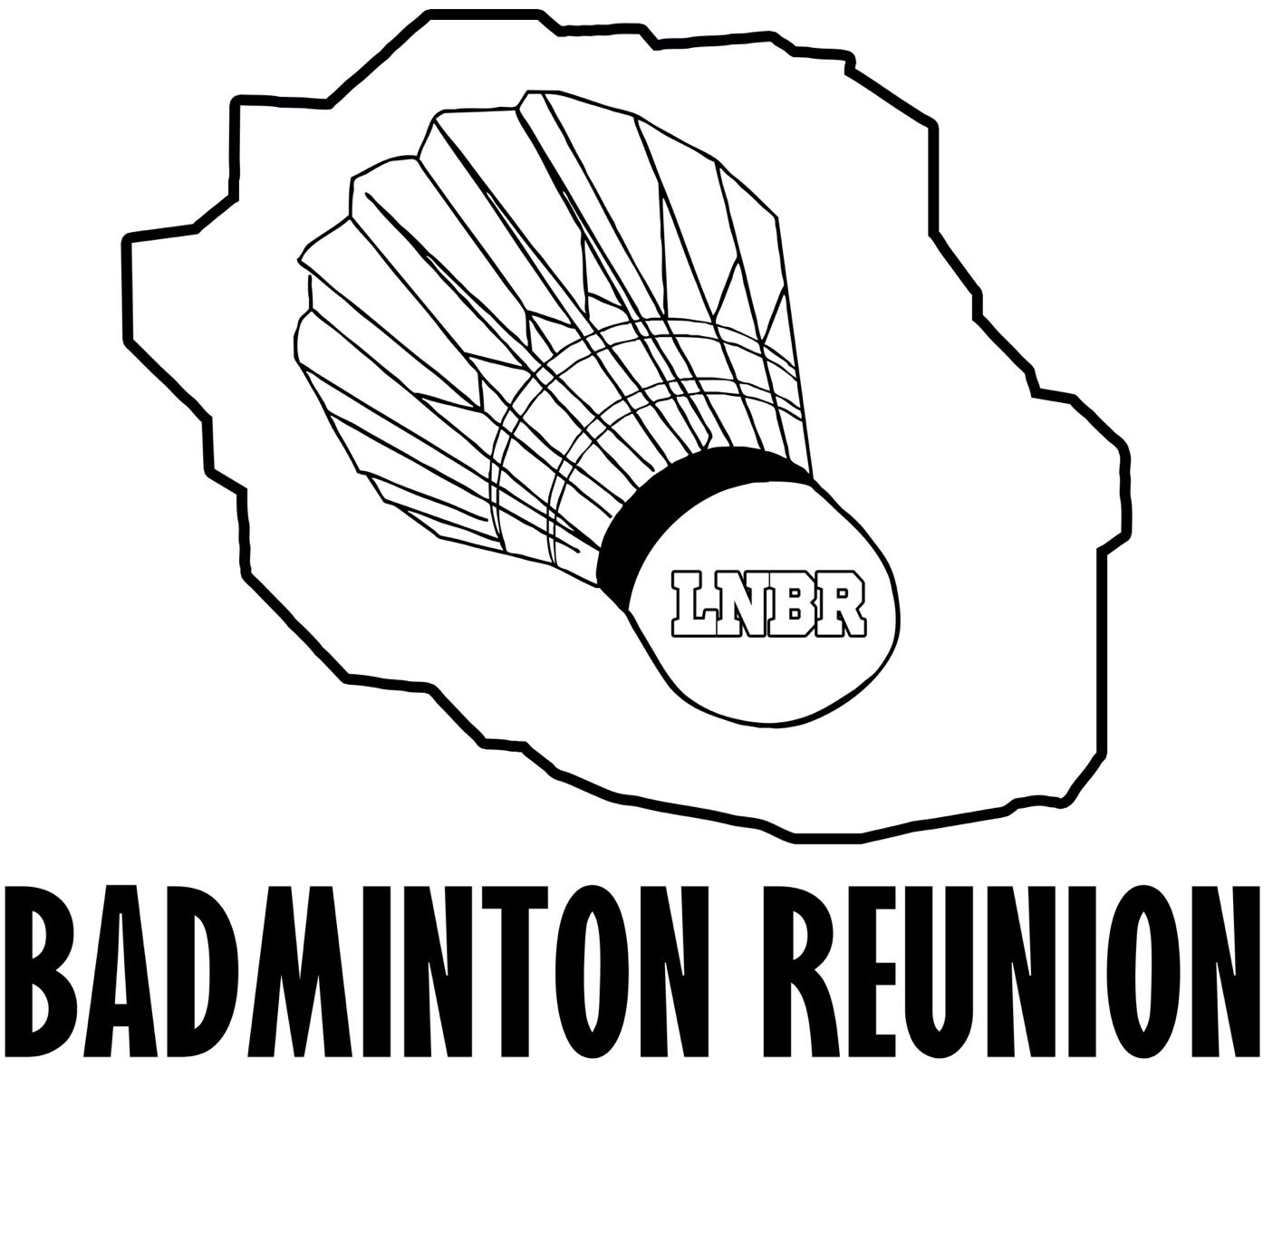

 | CHAMPIONNATS de BADMINTON de la REUNION 2016 à la Montagne |  |  |  |  |  |  |  |  |  |  | 25-26 Juin 2016
 |  | TROPHEE "D et P"
 | Le tournoi est autorisé n° 1504546
 | JA : PERIANAYAGOM Jean-Richard

Nom du Club : |  |  |  |  | Nom et Prénom du responsable de l'inscription:
Sigle du Club : |  |  |  |  | Numéro de téléphone:
 |  |  |  |  | Adresse email:
 |  |  |  |  | Nom et Prénom du responsable Jeunes :

 | Date limite d'inscription: |  | 19 Juin 2016 |  |  |  | à : |  |  | diela974orange.fr
 | NOM | Prénom | H/F | N° licence (obligatoire) | SH | SD | DH | DD | DMX | Partenaire DH / DD | Partenaire DMX | Montant | Catégories
1
2
3
4
5
6
7
8
9
10
11
12
13
14
15
16
17
18
19
20



 |  | TARIF | 1 | tableau | 15 € |  |  | (Preciser "AU CHOIX" si absence de partenaire) |  |  |  | 0
 |  |  | 2 | tableaux | 18 €
 |  |  | 3 | tableaux | 20 €

